Mapa subregiones 2021
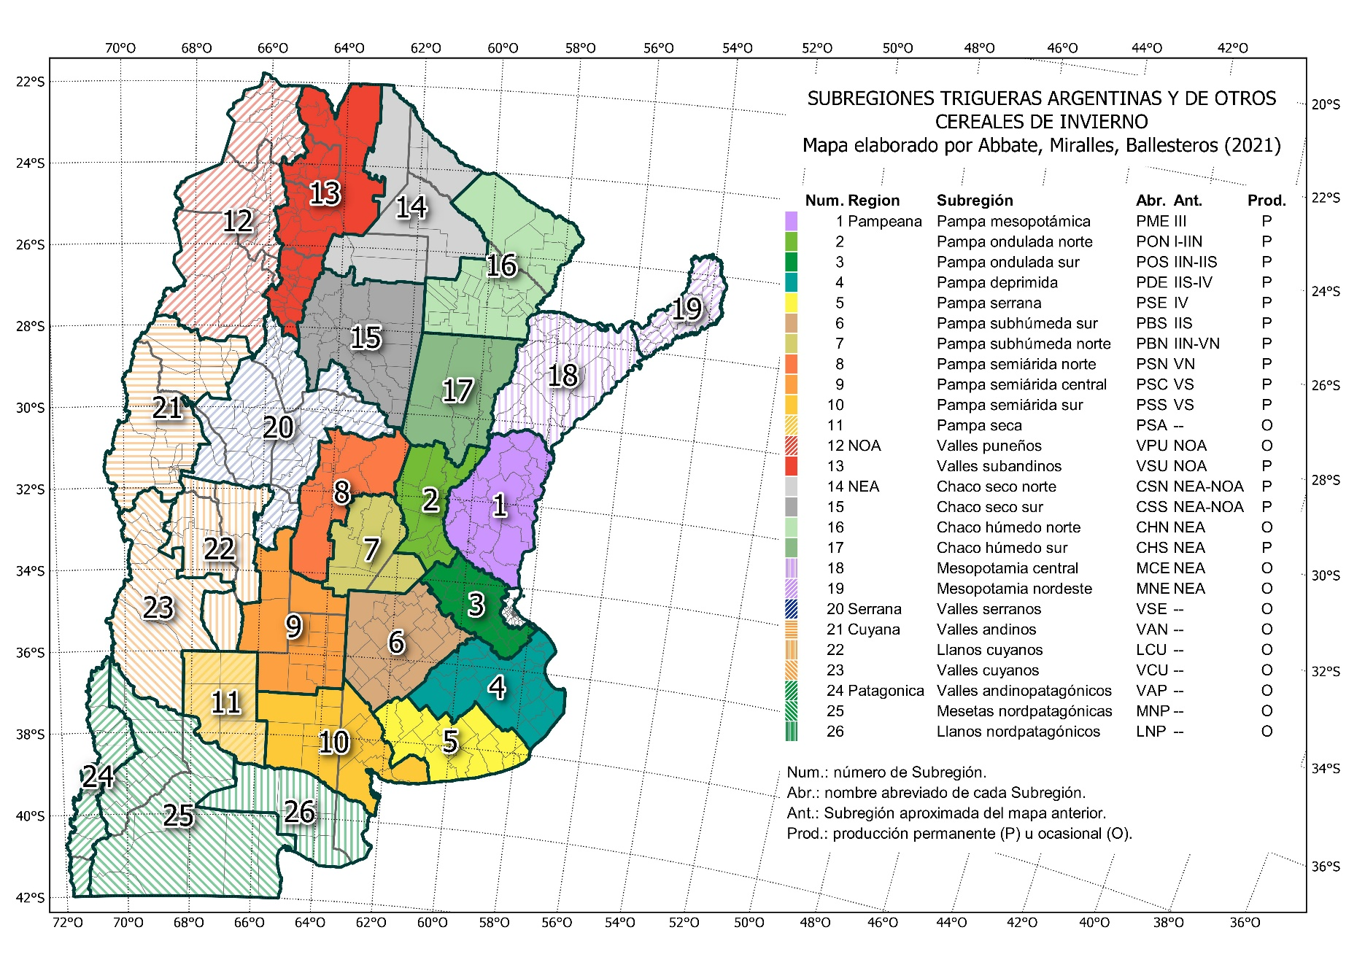
MAPA DE SUBRERIONES TRIGUERAS ARGENTINAS Y DE OTROS CEREALES DE INVIERNO 2021
Mapa oficial de la Red de Ensayos de Variedades de Trigo (RET), suegún Resolución INASE 487-2021.
La descrioción del mapa puede consultarse en t.ly/EvML.

Comentarios

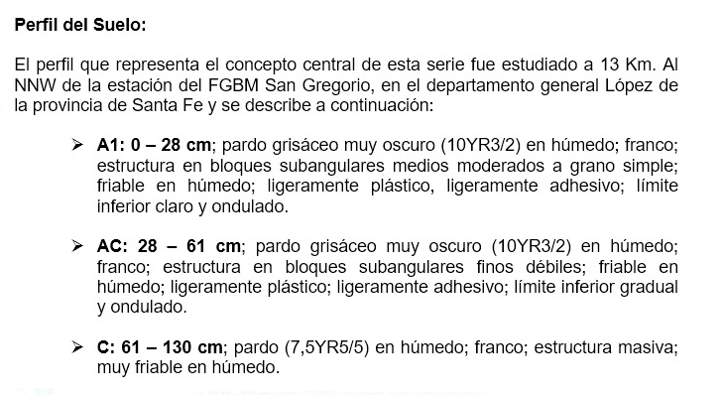
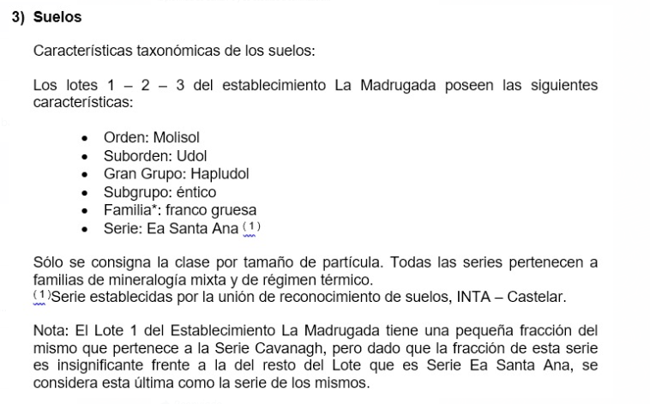
COMENTARIOS PARTICULARES DE LOS ENSAYOS

Labores culturales

Siembra | Cultivo | Variedad/Híbrido | Densidad | Cultivo Antecesor | Máquina sembradora
08/06/2021 | Trigo RET 1 |  |  | Soja 19/20 | Baumer Cinta
 | Trigo RET 3 |  |  | Soja 19/20 | Baumer Cinta

Fecha | Labor (*) | Motivo (muestreo, toma de datos, etc) | Producto aplicado |  | Estadio fenológico o momento de aplicación | Observaciones
 |  |  | Nombre | Dosis
30/05/2021 | Aplicacion | Control de malezas | Finesse | 15 gr/ha | Pre-Siembra
 |  |  | Glifosato | 2 lt/ha
 |  |  | Banvel | 150 cc/ha
2021-06-08 | Fertilizacion | Nutrición | Microstar | 50 kg/ha | Siembra
 | Fertilizacion | Nutrición | Microstar | 50 kg/ha | Siembra
2021-08-18 | Fertilizacion | Nutrición | Urea | 180 kg/ha | Macollaje
 |  |  | MAP | 90 kg/ha | Macollaje
 |  |  | SPS | 60 kg/ha | Macollaje
20/10/2021 | Aplicación | Control de enfermedades | Orquesta Ultra | 1,2 L/ha | Floración | Solo aplicado REP 1, 2 Y 3
2021-10-25 | Aplicación | Control de insectos | Lambdacialotrina | 150 cc/ha | Floración | Presencia de chinches y pulgones
2021-12-18 | Cosecha

Características de suelo:

